상품제안서
메이드유 원핸들 에코백 26x20x13cm 베이직 | 상품코드: F33034

 |  |  |  |  |  |  | 02-412-0044 | www.easy1.co.kr
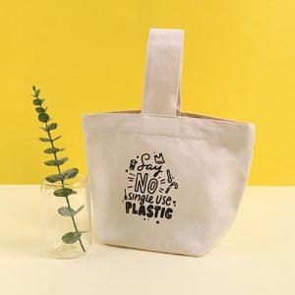

【상세/제작정보】 | * 동일사이즈 컬러원단 3000원 부과세별도 * 1박스 40개입

【인쇄/포장옵션】 | 실크, 풀칼라 / OPP추가시

【공급단가】 | 수량 | 300~ | 500~ | 1,000~ | 3,000~ | 5,000~
*VAT별도 | 단가 | 2,830원 | 2,730원 | 2,660원 | 2,520원 | 2,450원

【상품 URL】 | https://easy1.co.kr:443/src/goods_detail.php?gdno=33034

